상품제안서
90x100 컬러점착메모지 | 상품코드: S26002

 |  |  |  |  |  |  | 02-713-8555 | www.synergygift.co.kr
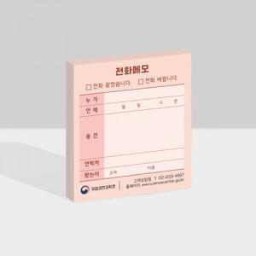

【상세/제작정보】

【인쇄/포장옵션】 | 풀칼라 / OPP(비닐)

【공급단가】 | 수량 | 1,000~ | 2,000~ | 3,000~ | 5,000~ | 10,000~
*VAT별도 | 20매 | 480원 | 410원 | 340원 | 300원 | 270원
 | 30매 | 560원 | 500원 | 450원 | 410원 | 380원
 | 50매 | 690원 | 630원 | 580원 | 530원 | 490원
 | 100매 | 1,080원 | 980원 | 920원 | 840원 | 810원

【상품 URL】 | https://www.synergygift.co.kr:443/src/goods_detail.php?gdno=26002

